Новые, Регион
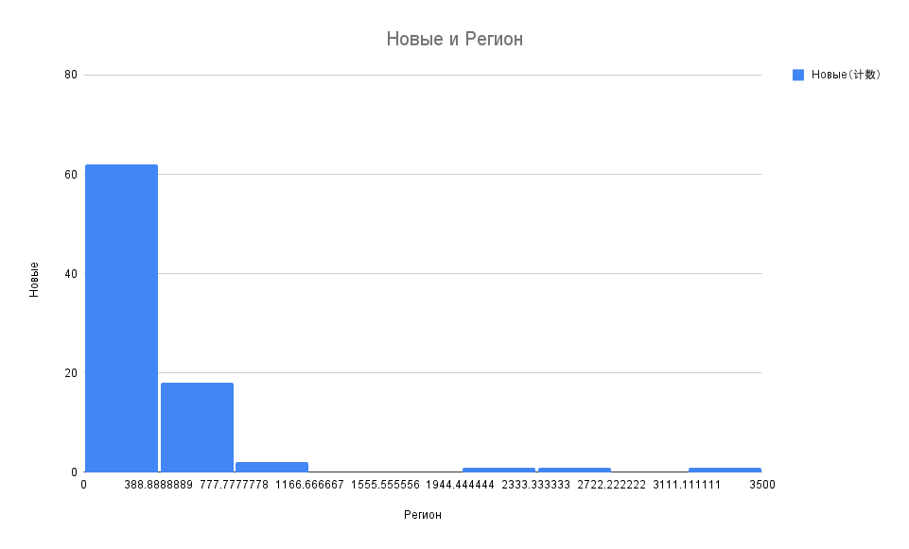
Регион | Новые
Москва | 3356
Санкт-Петербург | 2528
Московская область | 2075
Нижегородская область | 688
Самарская область | 887
Свердловская область | 692
Воронежская область | 739
Ростовская область | 656
Красноярский край | 711
Пермский край | 695
Иркутская область | 602
Челябинская область | 645
Саратовская область | 533
Республика Крым | 403
Волгоградская область | 436
Омская область | 577
Архангельская область | 368
Ставропольский край | 458
Ульяновская область | 375
Хабаровский край | 520
Республика Башкортостан | 653
Алтайский край | 521
Оренбургская область | 305
Краснодарский край | 840
Пензенская область | 361
Ленинградская область | 374
Вологодская область | 373
Республика Коми | 289
Ханты-Мансийский АО | 227
Брянская область | 234
Тверская область | 364
Приморский край | 463
Забайкальский край | 325
Мурманская область | 200
Новосибирская область | 401
Республика Карелия | 252
Тюменская область | 311
Смоленская область | 251
Ярославская область | 276
Курская область | 280
Калининградская область | 274
Липецкая область | 370
Удмуртская Республика | 207
Кемеровская область | 369
Астраханская область | 245
Белгородская область | 340
Владимирская область | 311
Кировская область | 256
Республика Саха (Якутия) | 256
Республика Бурятия | 234
Тульская область | 244
Псковская область | 190
Орловская область | 273
Ивановская область | 203
Республика Дагестан | 164
Новгородская область | 223
Калужская область | 206
Ямало-Ненецкий автономный округ | 130
Томская область | 225
Рязанская область | 222
Тамбовская область | 209
Республика Хакасия | 157
Севастополь | 197
Амурская область | 263
Курганская область | 197
Костромская область | 181
Республика Чувашия | 143
Кабардино-Балкарская Республика | 105
Республика Татарстан | 234
Сахалинская область | 135
Республика Мордовия | 153
Республика Калмыкия | 24
Республика Тыва | 55
Карачаево-Черкесская Республика | 78
Чеченская Республика | 80
Республика Северная Осетия — Алания | 85
Республика Марий Эл | 124
Республика Ингушетия | 87
Республика Адыгея | 107
Республика Алтай | 34
Камчатский край | 51
Магаданская область | 33
Еврейская автономная область | 39
Ненецкий автономный округ | 12
Чукотский автономный округ | 5

Выявлено, Умерло every 10000
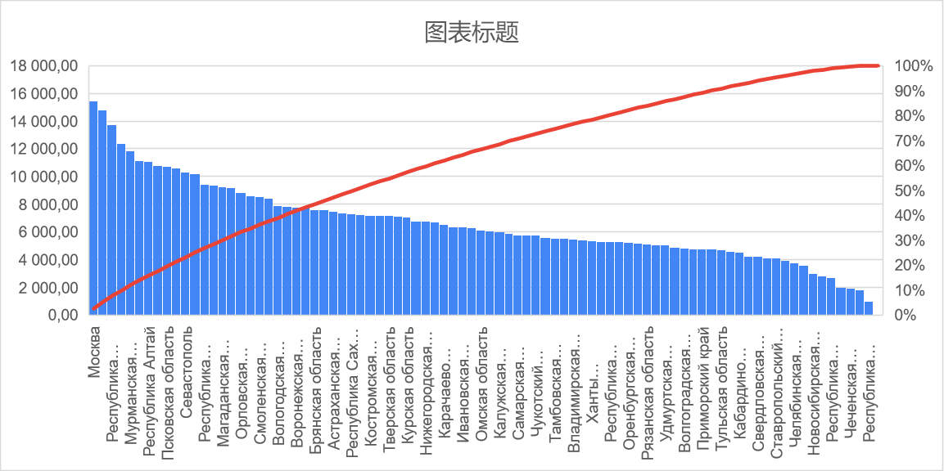
Регион | Выявлено | Умерло | Регион | 2,020.00 | 2020 / 100000 | Регион | Выявлено every 100000 | Умерло every 100000
Алтайский край | 106134 | 5860 | Алтайский край | 2,306,753.00 | 23.07 | Москва | 15,473.33 | 272.97
Амурская область | 47549 | 539 | Амурская область | 785,945.00 | 7.86 | Санкт-Петербург | 14,791.71 | 490.37
Архангельская область | 115159 | 1363 | Архангельская область (кроме Ненецкого автономного округа) | 1,087,543.00 | 10.88 | Республика Карелия | 13,757.77 | 178.23
Астраханская область | 74968 | 2212 | Астраханская область | 1,001,780.00 | 10.02 | Республика Калмыкия | 12,393.55 | 258.35
Белгородская область | 74189 | 1564 | Белгородская область | 1,545,205.00 | 15.45 | Мурманская область | 11,859.99 | 350.68
Брянская область | 90499 | 2374 | Брянская область | 1,187,587.00 | 11.88 | Республика Коми | 11,153.91 | 287.14
Владимирская область | 73695 | 2646 | Владимирская область | 1,350,257.00 | 13.50 | Республика Алтай | 11,097.26 | 213.09
Волгоградская область | 119580 | 4721 | Волгоградская область | 2,482,796.00 | 24.83 | Ямало-Ненецкий автономный округ | 10,805.04 | 160.89
Вологодская область | 91617 | 2632 | Вологодская область | 1,155,744.00 | 11.56 | Псковская область | 10,710.68 | 176.99
Воронежская область | 180227 | 5926 | Воронежская область | 2,314,906.00 | 23.15 | Архангельская область | 10,588.91 | 125.33
Еврейская автономная область | 10714 | 344 | Еврейская автономная область | 157,402.00 | 1.57 | Севастополь | 10,335.83 | 358.45
Забайкальский край | 88990 | 1660 | Забайкальский край | 1,056,592.00 | 10.57 | Новгородская область | 10,176.28 | 107.49
Ивановская область | 62861 | 2180 | Ивановская область | 992,083.00 | 9.92 | Республика Хакасия | 9,455.33 | 313.23
Иркутская область | 141138 | 6313 | Иркутская область | 2,383,107.00 | 23.83 | Республика Тыва | 9,371.04 | 92.74
Кабардино-Балкарская Республика | 39358 | 1225 | Кабардино-Балкарская Республика | 868,771.00 | 8.69 | Магаданская область | 9,256.26 | 226.37
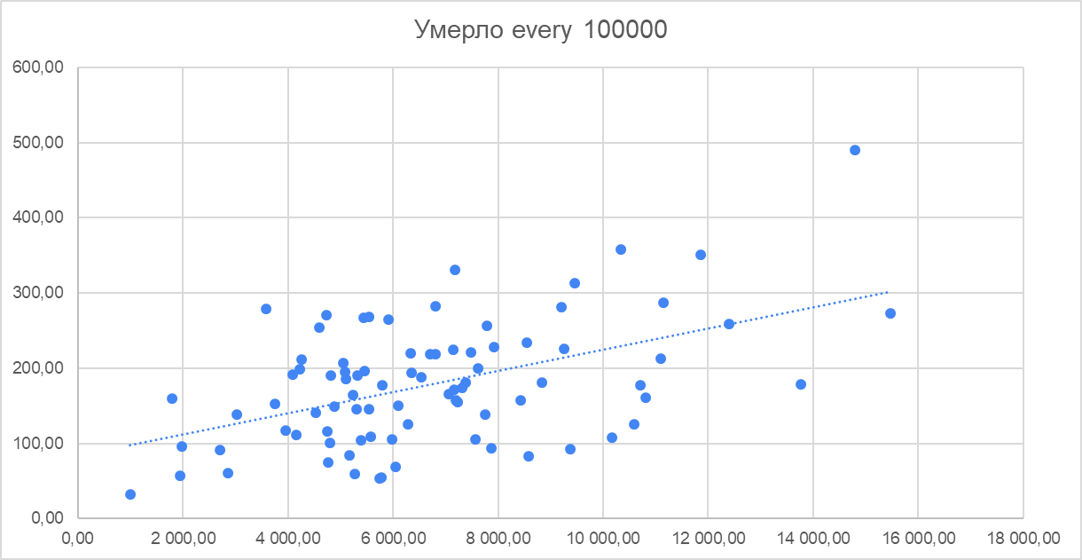
Калининградская область | 76933 | 1069 | Калининградская область | 1,015,568.00 | 10.16 | Ульяновская область | 9,211.48 | 280.87
Калужская область | 60010 | 1058 | Калужская область | 1,001,777.00 | 10.02 | Орловская область | 8,842.51 | 180.91
Камчатский край | 22601 | 485 | Камчатский край | 312,342.00 | 3.12 | Хабаровский край | 8,576.37 | 82.54
Карачаево-Черкесская Республика | 30407 | 875 | Карачаево-Черкесская Республика | 465,443.00 | 4.65 | Смоленская область | 8,544.11 | 233.83
Кемеровская область | 75511 | 1591 | Кемеровская область - Кузбасс | 2,645,650.00 | 26.46 | Забайкальский край | 8,422.36 | 157.11
Кировская область | 72641 | 689 | Кировская область | 1,256,287.00 | 12.56 | Вологодская область | 7,927.10 | 227.73
Костромская область | 45370 | 994 | Костромская область | 630,904.00 | 6.31 | Сахалинская область | 7,865.67 | 93.24
Краснодарский край | 102025 | 9072 | Краснодарский край | 5,679,704.00 | 56.80 | Воронежская область | 7,785.50 | 255.99
Красноярский край | 155569 | 7626 | Красноярский край | 2,861,077.00 | 28.61 | Московская область | 7,752.75 | 138.40
Курганская область | 45850 | 894 | Курганская область | 822,868.00 | 8.23 | Брянская область | 7,620.41 | 199.90
Курская область | 77696 | 1829 | Курская область | 1,100,248.00 | 11.00 | Калининградская область | 7,575.37 | 105.26
Ленинградская область | 91955 | 2815 | Ленинградская область | 1,884,292.00 | 18.84 | Астраханская область | 7,483.48 | 220.81
Липецкая область | 76117 | 2476 | Липецкая область | 1,133,782.00 | 11.34 | Ненецкий автономный округ | 7,380.79 | 180.79
Магаданская область | 12921 | 316 | Магаданская область | 139,592.00 | 1.40 | Республика Саха (Якутия) | 7,316.40 | 174.31
Москва | 1959939 | 34576 | Москва | 12,666,565.00 | 126.67 | Камчатский край | 7,235.98 | 155.28
Московская область | 596937 | 10656 | Московская область | 7,699,681.00 | 77.00 | Костромская область | 7,191.27 | 157.55
Мурманская область | 87424 | 2585 | Мурманская область | 737,134.00 | 7.37 | Пензенская область | 7,184.17 | 331.07
Ненецкий автономный округ | 3266 | 80 | Ненецкий автономный округ (Архангельская область) | 44,250.00 | 0.44 | Тверская область | 7,171.91 | 171.59
Нижегородская область | 217115 | 9023 | Нижегородская область | 3,189,749.00 | 31.90 | Республика Бурятия | 7,149.05 | 224.92
Новгородская область | 60494 | 639 | Новгородская область | 594,461.00 | 5.94 | Курская область | 7,061.68 | 166.24
Новосибирская область | 84322 | 3859 | Новосибирская область | 2,792,003.00 | 27.92 | Еврейская автономная область | 6,806.78 | 218.55
Омская область | 116884 | 2875 | Омская область | 1,915,170.00 | 19.15 | Нижегородская область | 6,806.65 | 282.87
Оренбургская область | 102260 | 3206 | Оренбургская область | 1,949,875.00 | 19.50 | Липецкая область | 6,713.55 | 218.38
Орловская область | 64470 | 1319 | Орловская область | 729,092.00 | 7.29 | Карачаево-Черкесская Республика | 6,532.92 | 187.99
Пензенская область | 93267 | 4298 | Пензенская область | 1,298,230.00 | 12.98 | Республика Крым | 6,353.15 | 194.27
Пермский край | 143543 | 6932 | Пермский край | 2,589,261.00 | 25.89 | Ивановская область | 6,336.26 | 219.74
Приморский край | 89859 | 1421 | Приморский край | 1,886,856.00 | 18.87 | Ярославская область | 6,294.18 | 126.10
Псковская область | 66747 | 1103 | Псковская область | 623,182.00 | 6.23 | Омская область | 6,103.06 | 150.12
Республика Адыгея | 24591 | 673 | Республика Адыгея (Адыгея) | 463,128.00 | 4.63 | Амурская область | 6,049.91 | 68.58
Республика Алтай | 24477 | 470 | Республика Алтай | 220,568.00 | 2.21 | Калужская область | 5,990.36 | 105.61
Республика Башкортостан | 109009 | 3690 | Республика Башкортостан | 4,025,968.00 | 40.26 | Иркутская область | 5,922.44 | 264.91
Республика Бурятия | 70467 | 2217 | Республика Бурятия | 985,684.00 | 9.86 | Самарская область | 5,791.88 | 177.78
Республика Дагестан | 62008 | 3000 | Республика Дагестан | 3,122,080.00 | 31.22 | Кировская область | 5,782.20 | 54.84
Республика Ингушетия | 26488 | 430 | Республика Ингушетия | 511,313.00 | 5.11 | Чукотский автономный округ | 5,752.58 | 54.10
Республика Калмыкия | 33532 | 699 | Республика Калмыкия | 270,560.00 | 2.71 | Курганская область | 5,571.98 | 108.64
Республика Карелия | 84138 | 1090 | Республика Карелия | 611,567.00 | 6.12 | Тамбовская область | 5,545.96 | 145.81
Республика Коми | 91131 | 2346 | Республика Коми | 817,032.00 | 8.17 | Пермский край | 5,543.78 | 267.72
Республика Крым | 121161 | 3705 | Республика Крым | 1,907,100.00 | 19.07 | Владимирская область | 5,457.85 | 195.96
Республика Марий Эл | 26789 | 798 | Республика Марий Эл | 677,375.00 | 6.77 | Красноярский край | 5,437.43 | 266.54
Республика Мордовия | 37271 | 910 | Республика Мордовия | 784,581.00 | 7.85 | Ханты-Мансийский АО | 5,390.49 | 104.81
Республика Саха (Якутия) | 71480 | 1703 | Республика Саха (Якутия) | 976,983.00 | 9.77 | Тюменская область | 5,331.27 | 190.08
Республика Северная Осетия — Алания | 28859 | 776 | Республика Северная Осетия-Алания | 694,967.00 | 6.95 | Республика Адыгея | 5,309.76 | 145.32
Республика Татарстан | 38994 | 1282 | Республика Татарстан (Татарстан) | 3,898,504.00 | 38.99 | Томская область | 5,281.33 | 59.08
Республика Тыва | 30819 | 305 | Республика Тыва | 328,875.00 | 3.29 | Оренбургская область | 5,244.44 | 164.42
Республика Хакасия | 50411 | 1670 | Республика Хакасия | 533,149.00 | 5.33 | Республика Ингушетия | 5,180.39 | 84.10
Республика Чувашия | 43550 | 3378 | Республика Чувашия | 1,212,847.00 | 12.13 | Рязанская область | 5,110.04 | 185.40
Ростовская область | 178154 | 8867 | Ростовская область | 4,189,653.00 | 41.90 | Саратовская область | 5,088.06 | 195.31
Рязанская область | 56392 | 2046 | Рязанская область | 1,103,552.00 | 11.04 | Удмуртская Республика | 5,054.92 | 206.59
Самарская область | 183420 | 5630 | Самарская область | 3,166,848.00 | 31.67 | Ленинградская область | 4,880.08 | 149.39
Санкт-Петербург | 797451 | 26437 | Санкт-Петербург | 5,391,203.00 | 53.91 | Волгоградская область | 4,816.34 | 190.15
Саратовская область | 122546 | 4704 | Саратовская область | 2,408,503.00 | 24.09 | Белгородская область | 4,801.24 | 101.22
Сахалинская область | 38301 | 454 | Сахалинская область | 486,939.00 | 4.87 | Приморский край | 4,762.37 | 75.31
Свердловская область | 182060 | 8560 | Свердловская область | 4,300,374.00 | 43.00 | Республика Мордовия | 4,750.43 | 115.99
Севастополь | 49567 | 1719 | Севастополь | 479,565.00 | 4.80 | Тульская область | 4,729.83 | 270.51
Смоленская область | 79290 | 2170 | Смоленская область | 928,008.00 | 9.28 | Алтайский край | 4,601.01 | 254.04
Ставропольский край | 114710 | 5351 | Ставропольский край | 2,798,184.00 | 27.98 | Кабардино-Балкарская Республика | 4,530.31 | 141.00
Тамбовская область | 55492 | 1459 | Тамбовская область | 1,000,584.00 | 10.01 | Ростовская область | 4,252.24 | 211.64
Тверская область | 89864 | 2150 | Тверская область | 1,252,999.00 | 12.53 | Свердловская область | 4,233.59 | 199.05
Томская область | 56764 | 635 | Томская область | 1,074,805.00 | 10.75 | Республика Северная Осетия — Алания | 4,152.57 | 111.66
Тульская область | 68943 | 3943 | Тульская область | 1,457,621.00 | 14.58 | Ставропольский край | 4,099.44 | 191.23
Тюменская область | 82123 | 2928 | Тюменская область (кроме Ханты-Мансийского автономного округа-Югры и Ямало-Ненецкого автономного округа) | 1,540,403.00 | 15.40 | Республика Марий Эл | 3,954.83 | 117.81
Удмуртская Республика | 75680 | 3093 | Удмуртская Республика | 1,497,156.00 | 14.97 | Челябинская область | 3,746.21 | 152.20
Ульяновская область | 112755 | 3438 | Ульяновская область | 1,224,071.00 | 12.24 | Республика Чувашия | 3,590.72 | 278.52
Хабаровский край | 112212 | 1080 | Хабаровский край | 1,308,385.00 | 13.08 | Новосибирская область | 3,020.13 | 138.22
Ханты-Мансийский АО | 90623 | 1762 | Ханты-Мансийский автономный округ - Югра (Тюменская область) | 1,681,165.00 | 16.81 | Кемеровская область | 2,854.16 | 60.14
Челябинская область | 129416 | 5258 | Челябинская область | 3,454,589.00 | 34.55 | Республика Башкортостан | 2,707.65 | 91.65
Чеченская Республика | 28911 | 848 | Чеченская Республика | 1,488,359.00 | 14.88 | Республика Дагестан | 1,986.11 | 96.09
Чукотский автономный округ | 2871 | 27 | Чукотский автономный округ | 49,908.00 | 0.50 | Чеченская Республика | 1,942.47 | 56.98
Ямало-Ненецкий автономный округ | 58966 | 878 | Ямало-Ненецкий автономный округ (Тюменская область) | 545,727.00 | 5.46 | Краснодарский край | 1,796.31 | 159.73
Ярославская область | 78514 | 1573 | Ярославская область | 1,247,407.00 | 12.47 | Республика Татарстан | 1,000.23 | 32.88

